第1次
工程款支付证书
工程名称 |  | 庐江县柯坦镇柯坦社区竹园、塘拐、虎洞村新屋、大堰、小堰等5个自然村庄小型公益性设施建设 |  |  |  |  | 建设单位 |  | 庐江县柯坦镇人民政府 |  |  |  | ERP编号 |  | 11757 | 档案编号 |  | 2019042
合同金额 |  | 1,801,800.00 |  |  | 中标时间 | 2019.9.9 | 已提供工程资料 |  | 中标通知书、采购合同、投资协议 |  |  |  | 保存地址 |  | 合肥 | 责任单位 |  | 安徽省十号大区
决算金额 |  |  |  |  | 决算时间 |  | 项目部印章 |  | 无 |  |  |  | 施工人 |  | 夏成东13866160006 | 区域责任人 | 施迎东 | 省办负责人 | 施迎东
序号 | 经营填写 |  |  |  |  | 工程填写 | 经营填写 |  |  | 财务填写 | 经营、工程、质安填写 |  | 区域负责人 |  | 申请部门填写财务核对 |  |  | 本次支付 金额 | 剩余款项
 | 到款情况 |  |  |  |  |  | 暂列金 |  |  | 代缴税金 | 其他扣款 |  | 预留款 |  | 成本票
 | 日期 | 工程款金额 | 周转金金额 | 到款银行 | 到款账户 | 完成进度 | 比例 | 金额 | 备注 | 金额 | 金额 | 备注 | 金额 | 备注 | 供货单位 | 合同额 | 成本票额
1 | 2019-11-05 | 900,000.00 |  | 中行 | 175202745165 |  | 10.0% | 90,000.00 |  | 127967 | 200,000.00 | 夏成东借款 | 38,219.00 | 暂扣企税 | 安徽智宏建设投资有限公司-劳务 开户行：徽商银行合肥包河工业园支行 账号：223021658001000002 | 556,222.79 | 556,222.79 | 443,714.00
 |  |  |  |  |  |  | 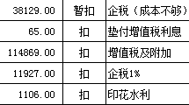 |  |  |  | 100.00 | 转账费

合计 |  | 900000 | 0.00 |  |  |  | - | 90,000.00 |  | 127,967.00 | 200,100.00 | - | 38,219.00 | - | - |  |  | 443,714.00 | 0.00
本次结算、支付明细 |  | 应支付金额 |  |  | 443714.00 |  | 本次支付金额 |  |  |  |  | 小写 | 443,714.00
 |  | 已支付金额 |  |  | 0.00 |  |  |  |  |  |  | 大写 | 肆拾肆万叁仟柒佰壹拾肆元整

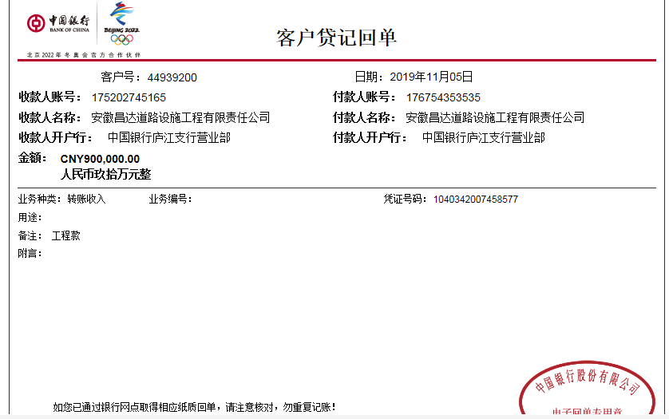

第三次
工程款支付证书
工程名称 |  | 庐江县柯坦镇柯坦社区竹园、塘拐、虎洞村新屋、大堰、小堰等5个自然村庄小型公益性设施建设 |  |  |  |  | 建设单位 |  | 庐江县柯坦镇人民政府 |  |  |  | ERP编号 |  | 11757 | 档案编号 |  | 2019042
合同金额 |  | 1,801,800.00 |  |  | 中标时间 | 2019.9.9 | 已提供工程资料 |  | 中标书、采购合同、投资协议、竣工证书、工程终结结算承诺书及不领章承诺书原件，审计报告复印件 |  |  |  | 保存地址 |  | 合肥 | 责任单位 |  | 安徽省十号大区
决算金额 |  | 1,505,454.03 |  |  | 决算时间 | 2019-12-16 | 项目部印章 |  | 无 |  |  |  | 施工人 |  | 夏成东13866160006 | 区域责任人 | 施迎东 | 省办负责人 | 施迎东
序号 | 经营填写 |  |  |  |  | 工程填写 | 经营填写 |  |  | 财务填写 | 经营、工程、质安填写 |  | 区域负责人 |  | 申请部门填写财务核对 |  |  | 本次支付 金额 | 剩余款项
 | 到款情况 |  |  |  |  |  | 暂列金 |  |  | 代缴税金 | 其他扣款 |  | 预留款 |  | 成本票
 | 日期 | 工程款金额 | 周转金金额 | 到款银行 | 到款账户 | 完成进度 | 比例 | 金额 | 备注 | 金额 | 金额 | 备注 | 金额 | 备注 | 供货单位 | 合同额 | 成本票额
1 | 2019-11-05 | 990,990.00 |  | 中行 | 175202745165 |  | 10.0% | 90,000.00 |  | 127967 |  |  | 38,219.00 | 暂扣企税 | 安徽智宏建设投资有限公司-劳务 开户行：徽商银行合肥包河工业园支行 账号：223021658001000002 | 556,222.79 | 556,222.79 | 443,714.00
 |  |  |  |  |  |  |  |  |  |  | 100.00 | 转账费 | 200,000.00 | 夏成东借款 |  |  |  |  |  | 112508.79

2 | 2020-01-16 | 244,000.00 |  | 中行 | 175202745165 |  | 10.0% | 40,000.00 |  | 0 | 150.00 | 转账费 | -38,219.00 | 退暂扣企税 | 庐江县焌珲建材销售有限公司-混凝土 开户行：中国银行庐江支行 账号：178 250 299 094 | 153,000.00 | 100,000.00 | 100,000.00
 | 2020-01-23 | 65,000.00 |  | 中行 | 175202745165 |  |  |  |  |  |  |  |  |  | 笪九娟-石子 开户行：中国银行庐江支行 账号：621790 6300013310068 | 99,900.00 | 99,900.00 | 99,900.00
 |  |  |  |  |  |  |  |  |  |  |  |  | 100,000.00 | 夏成东借款暂扣 | 庐江县华泰建筑设计咨询有限公司-设计费 开户行：中国银行庐江县文明路支行 账号：188 708 474 317 | 40,000.00 | 40,000.00 | 40,000.00
3 | 2020-04-10 |  |  |  |  |  | 10.0% | 20,546.00 | 补扣全部管理费 | 1073 | 250.00 | 转账费 | -100,000.00 | 退还借款 | 夏成东-李家宝、肖娜石子款 开户行：农业银行华冲支行 账号：6228 4506 6000 3204 614 | 185,000.00 | 185,000.00 | 185,000.00
 |  |  |  |  |  |  |  |  |  |  |  |  | -200,000.00 | 退暂扣借款 | 安徽智宏建设投资有限公司-劳务 开户行：徽商银行合肥包河工业园支行 账号：223021658001000002 | 556,222.79 | 556,222.79 | 112,508.79
 |  |  |  |  |  |  |  |  |  |  |  |  |  |  | 夏成东-黄明国黄沙款 开户行：农业银行华冲支行 账号：6228 4506 6000 3204 614 | 100,000.00 | 100,000.00 | 38781.21

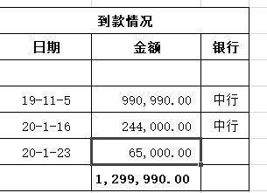
合计 |  | 1299990 | 0.00 |  |  |  | - | 150,546.00 |  | 129,040.00 | 500.00 | - | 0.00 | - | - |  |  | 1,019,904.00 | 0.00
本次结算、支付明细 |  | 应支付金额 |  |  | 336290.00 |  | 本次支付金额 |  |  |  |  | 小写 | 336,290.00
 |  | 已支付金额 |  |  | 0.00 |  |  |  |  |  |  | 大写 | 叁拾叁万陆仟贰佰玖拾元整

